graphiques 1 et 1bis
 | Graphique 1 : Evolution de la situation des diplômés 2010 dans le champ du sport et de l'animation

 | Source : Céreq - Enquête 2013 auprès de la génération 2010, traitements INJEP-MEOS.
 | Champ : Diplômés 2010 du ministère de la ville, de la jeunesse et des sports
 | Lecture : en novembre 2009 la quasi-totalité des diplômés étaient encore en formation.
 | En avril 2013, 85% étaient en situation d’emploi.
 | Note : les contrats à durée indéterminée (CDI) regroupent ici des salariés du secteur privé et des fonctionnaires

Evolution des parts du chômage et de l’inactivité des diplômés dans le champ du sport et de l'animation, des générations 2004, 2007 et 2010
 | janvier n+1 | juillet n+1 | janvier n+2 | juillet n+2 | janvier n+3
Chômage génération 2004 | 11% | 8% | 9% | 8% | 9%
Chômage génération 2007 | 10% | 5% | 9% | 7% | 9%
Chômage génération 2010 | 12% | 7% | 9% | 8% | 10%
Inactivité génération 2004 | 4% | 5% | 3% | 3% | 2%
Inactivité génération 2007 | 3% | 4% | 3% | 3% | 3%
Inactivité génération 2010 | 2% | 2% | 2% | 2% | 1%

 | Graphique 1 bis : Evolution des parts du chômage et de l’inactivité des diplômés dans le champ du sport et de l'animation, des générations 2004, 2007 et 2010

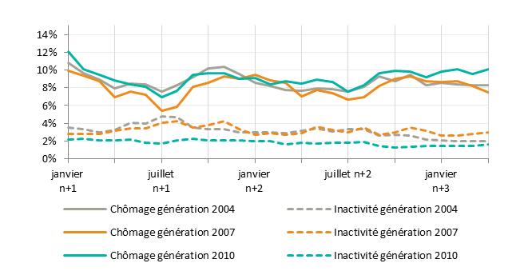

 | Source : Céreq - Enquêtes 2007, 2010 et 2013 auprès des générations 2004, 2007 et 2010, traitements INJEP-MEOS
 | Champ : Diplômés 2010 du ministère de la ville, de la jeunesse et des sports

graphique 2
Répartition des diplômés par type de trajectoire d’insertion professionnelle (en %)
 | Diplômés d'un Bac professionnel tertiaire de la génération 2010 | Diplômés 2010 du sport et de l'animation, sortants initiaux de niveau IV
Accès immédiat et durable à l'emploi | 46 | 70
Accès rapide et durable à l'emploi | 15 | 11
Accès progressif à l'emploi | 12 | 6
Maintien aux marges de l'emploi | 11 | 3
Retour à la formation | 7 | 3
Sortie de l'emploi | 9 | 7
Source : Céreq - Enquête 2013 auprès de la génération 2010, traitements INJEP-MEOS

Graphique 3 : Répartition des diplômés par type de trajectoire d’insertion professionnelle (en %)

Diplômés d'un Bac professionnel tertiaire de la génération 2010
Diplômés 2010 du sport et de l'animation, sortants initiaux de niveau IV

 | Source : Céreq - Enquête 2013 auprès de la génération 2010, traitements INJEP-MEOS

graphique 3
Répartition en 2013 des diplômés du sport et de l'animation en 2010, selon le secteur employeur et le type de métier (en %)
 | Autres secteurs | Activités pour la santé humaine | Action sociale | Activités des organisations associatives | Enseignement | Administration publique | Activités sportives
Métiers du sport | 3% | 0% | 0% | 2% | 6% | 5% | 18%
Métiers de l'animation | 1% | 1% | 5% | 7% | 1% | 10% | 2%
Autres professions | 12% | 1% | 3% | 3% | 9% | 6% | 4%
Source : Céreq - Enquête 2013 auprès de la génération 2010, traitements INJEP-MEOS

 |  |  | Graphique 3 : Répartition en 2013 des diplômés du sport et de l'animation en 2010,
 |  |  | selon le secteur employeur et le type de métier (en %)

 | Source : Céreq - Enquête 2013 auprès de la génération 2010, traitements INJEP-MEOS
 | Lecture : 3 ans après l’entrée sur le marché du travail, 16% des diplômés travaillent dans le secteur de l’enseignement, dont 6 % exercent un métier du sport et 1% un métier de l’animation.
 | Les secteurs d’activité sont issus des rubriques de la nomenclature NAF rev.2. Les métiers retenus sont issus des rubriques de la nomenclature PCS2003 : moniteurs, éducateurs sportifs et sportifs professionnels pour le sport, cadres de l’intervention socio-éducative, directeurs et animateurs de centres socioculturels et de loisirs pour l’animation.

